상품제안서
윌슨 2,3단 폴리실버 우산세트 | 상품코드: F15379

 |  |  |  |  |  |  | 02-412-0044 | www.easy1.co.kr
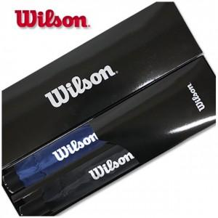

【상세/제작정보】 | 손잡이 실크 1도 인쇄 및 선물포장 포함 원단 인쇄시 + 300원 추가

【인쇄/포장옵션】 | 실크 / 포장지포장

【공급단가】 | 수량 | 100~ | 300~ | 500~ | 1,000~ | 2,000~
*VAT별도 | 단가 | 11,070원 | 10,660원 | 10,250원 | 9,840원 | 9,590원

【상품 URL】 | https://dev.easy1.co.kr:443/src/goods_detail.php?gdno=15379

